Старт
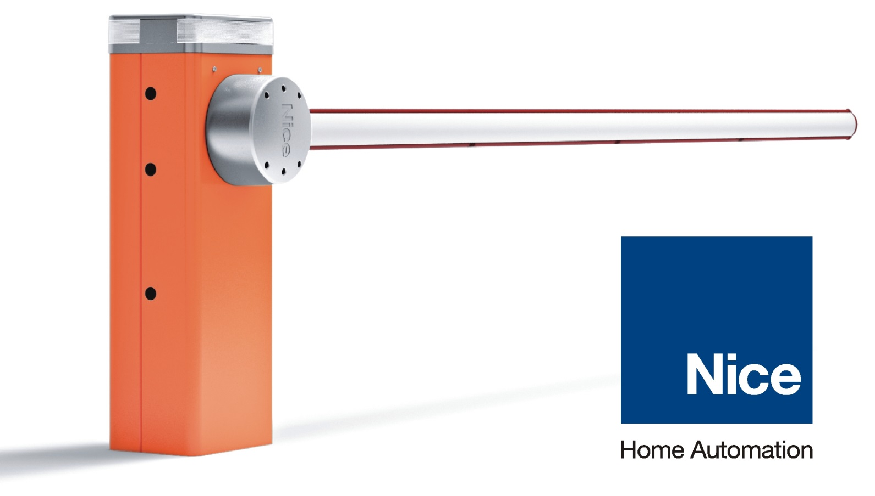
Прайс-лист 1 июня 2016г.

 | Комплекты автоматики и пультов Nice

 | Прайс-лист на товарные позиции

 | Прайс-лист на запчасти и принадлежности Nice

